INSTRUCCIONES DE USO
Herramienta para la identificación y selección de medidas ante altas temperaturas |  | 

Esta herramienta permite ayudar a las entidades locales a identificar diferentes medidas de prevención y respuesta frente a episodios de altas temperaturas y seleccionar aquellas más adecuadas a su municipio. La herramienta contiene una base de datos conformada con medidas procedentes de diferentes planes y estrategias. Las medidas están categorizadas en función de una serie de variables y permitirá seleccionar aquellas que sean de aplicación en función del municipio seleccionado y de las características del mismo. Las medidas se clasifican según: -->Tipo de medida: prevención, acción de respuesta inmediata y comunicación y sensibilización -->Esfuerzo presupuestario que supongan (bajo €, medio €€, alto €€€)----------------> -->El nivel de riesgo al que pueden hacer frente (Ausencia de riesgo (0), Bajo riesgo (1), Riesgo medio (2), Alto riesgo (3))---> -->Los sectores a los que sea de aplicación (Edificios en instalaciones públicas, Urbanismo, Riesgos laborales, Educación, Servicios Sociales, Servicios de Emergencias y Policía, Parques y jardines (Infrastructrura Verde Urbana), Transporte, Coordinación).

Los pasos para utilizar la herramienta son sencillos:
1 | Ir a la hoja de 'MEDIDAS' y cumplimentar las celdas coloreadas en azul.
2 | Filtrar por 'Sí' en la fila 14
3 | Aparecerán las medidas que son de aplicación en el municipio en función de la caracterización del mismo. Existen tres tipologías: de prevención, de acción de respuesta inmediata y de comunicación y sensibilización.
4 | Puede consultarse un resumen del número de medidas de aplicación para el municipio seleccionado en la hoja 'RESUMEN'
5 | Las medidas se podrán matizar y adaptar a la idiosincrasia de cada Entidad Local en procesos participativos, añadiendo más medidas de otros planes existentes.

Esta herramienta ha sido diseñada para aplicar la Guía para la elaboración de políticas municipales y planes locales de actuación ante altas temperaturas.

RESUMEN
RESUMEN DE MEDIDAS
A continuación, se muestran las tablas resúmen de las medidas que son de aplicación al municipio seleccionado. Para visualizar correctamente los datos debe haberse identificado previamente al municipio en la hoja de 'MEDIDAS' y haberse filtrado la columna A por aquellas que tengan el valor de 'Sí'. Después se debe ir a la pestaña Datos , en el grupo Consultas y Conexiones , y hacer clic en Actualizar todo (ver imagen de captura de pantalla). De esta forma, se mostrará en las tablas el recuento de las medidas de la hoja 'MEDIDAS' que son de aplicación en el municipio.
 | 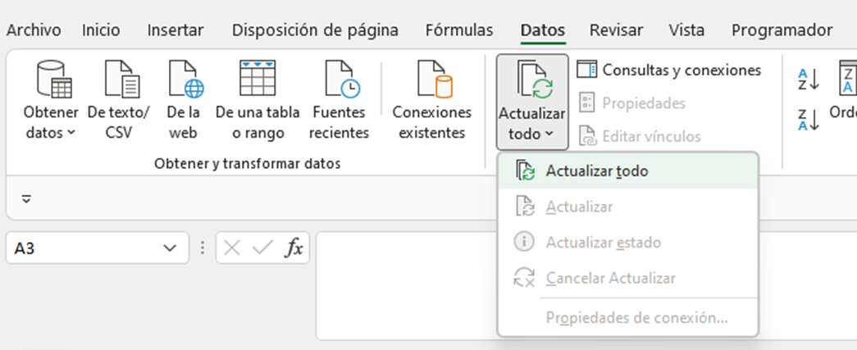
 | RECUENTO MEDIDAS POR PRESUPUESTO
 | ¿Es de aplicación? | Sí

 | Etiquetas de fila | Cuenta de € | Cuenta de €€ | Cuenta de €€€
 | Acción de respuesta inmediata | 46 | 10
 | Comunicación y sensibilización | 25 | 1
 | Prevención | 32 | 22 | 17
 | Total general | 103 | 33 | 17

 | RECUENTO MEDIDAS POR NIVEL DE RIESGO
 | ¿Es de aplicación? | (Todas)

 | Etiquetas de fila | Cuenta de Ausencia de riesgo (0) | Cuenta de Bajo riesgo (1) | Cuenta de Riesgo medio (2) | Cuenta de Alto riesgo (3)
 | Acción de respuesta inmediata |  | 19 | 56 | 55
 | Comunicación y sensibilización | 5 | 21 | 23 | 18
 | Prevención | 56 | 12
 | Total general | 61 | 52 | 79 | 73

 | RECUENTO MEDIDAS POR SECTOR
 | ¿Es de aplicación? | (Todas)

 | Etiquetas de fila | Cuenta de Edificios e instalaciones públicas | Cuenta de Urbanismo | Cuenta de Cultura y Deportes | Cuenta de Turismo | Cuenta de Riesgos laborales | Cuenta de Educación | Cuenta de Servicios Sociales | Cuenta de Servicios de Emergencias y Policía | Cuenta de Parques y jardines (Infraestructura Verde Urbana) | Cuenta de Transporte | Cuenta de Coordinación
 | Acción de respuesta inmediata | 15 | 3 | 14 | 2 | 11 | 15 | 16 | 9 |  | 1 | 13
 | Comunicación y sensibilización | 5 | 1 | 2 | 1 | 3 | 4 | 8 | 2 | 1 |  | 5
 | Prevención | 17 | 16 | 9 | 6 | 2 | 12 | 8 |  | 16 | 4 | 6
 | Total general | 37 | 20 | 25 | 9 | 16 | 31 | 32 | 11 | 17 | 5 | 24

